Hoja1
Categoria 1 | Categoria 2 | Categoria 3 | Categoria 4 | Categoria 5 | Nombre | Precio | Imagen
Batería 10 Piezas Antiadherente Gris Talent |  |  |  |  | Batería 10 Piezas Antiadherente Gris Talent | 199.900 | 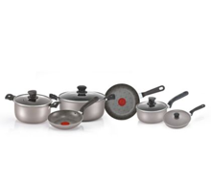
 | Batería 10 Piezas Prograde Negra T-fal |  |  |  | Batería 10 Piezas Prograde Negra T-fal | 599.900 | 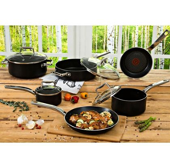
 |  | Cuchillo X5 Unidades +Tijera Con Taco Madera |  |  | Cuchillo X5 Unidades +Tijera Con Taco Madera | 34.900 | 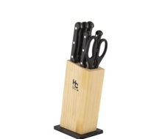
 |  |  | Tabla Picar 40x25Cm + Cuchillo X2Und 20 Y 12Cm Acero Inoxidable |  | Tabla Picar 40x25Cm + Cuchillo X2Und 20 Y 12Cm Acero Inoxidable | 29.900 | 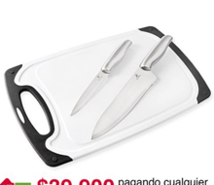
 |  |  |  | Batería 7 Piezas Acero Tapa Vidrio | Batería 7 Piezas Acero Tapa Vidrio | 136.900 | 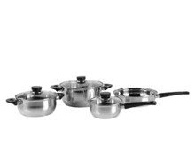
 |  |  |  |  | Sartén X3Und 20 24 Y 32 Cm Antiadherente Negro | 42.900 | 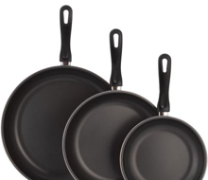
 |  |  |  |  | Cafetera 350Ml Presión Negra Home Collection | 14.900 | 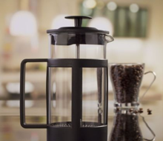
 |  |  |  |  | Bateria 10 Piezas Acero Inoxidable | 179.900 | 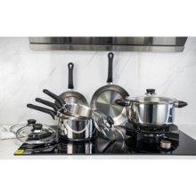 Bateria de 10 Piezas en Acero Inoxidable
 |  |  |  |  | Batería 11 Piezas L39135 Aliada | 189.900 | 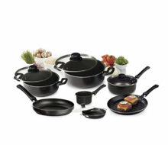 | Batería 11 Piezas L39135 Aliada
 |  |  |  |  | Tabla en Bambu de 36 x 24 cm | 19.900 | 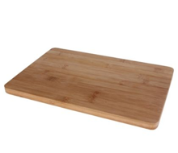 |  | Tabla en Bambu de 36 x 24 cm
 |  |  |  |  | Molde Arepa - Patacón Casa Bonita | 10.900 | 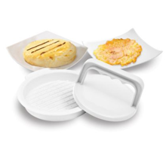 |  |  | Molde Arepa - Patacón Casa Bonita
 |  |  |  |  | Sartén Para Arepas IMUSA Smart Antiadherente | 26.900 | 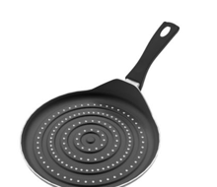 |  |  |  | Sartén Para Arepas IMUSA Smart Antiadherente
 |  |  |  |  | Chocolatera de 2 Litro con Tapa Roja | 34.900 | 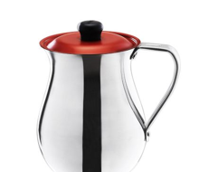 |  |  |  |  | Chocolatera de 2 Litro con Tapa Roja
 |  |  |  |  | Bateria Antiadherente De 7 Piezas Con Tapas En Vidrio | 109.900 | 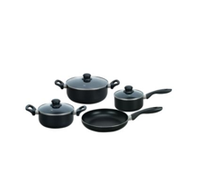 |  |  |  |  |  | Bateria Antiadherente De 7 Piezas Con Tapas En Vidrio
 |  |  |  |  | Batería Antiadherente De 10 Piezas | 219.900 | 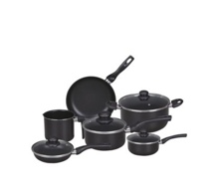 |  |  |  |  |  |  | Batería Antiadherente De 10 Piezas
 |  |  |  |  | Sartén 20cm Antiadherente Con Tapa Vidrio Talent | 41.900 | 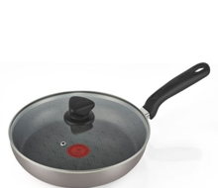 |  |  |  |  |  |  |  | Sartén 20cm Antiadherente Con Tapa Vidrio Talent
 |  |  |  |  | Portahuevos gallina rejilla cromado | 29.900 | 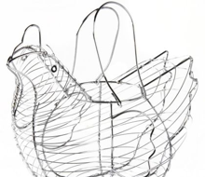 |  |  |  |  |  |  |  |  | Portahuevos Gallina Rejilla Cromado
 |  |  |  |  | Batería 12 Piezas Gris Antiadherente Talent | 244.900 | 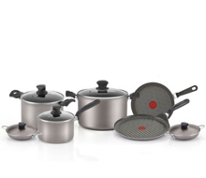 |  |  |  |  |  |  |  |  |  | Batería 12 Piezas Gris Antiadherente Talent
 |  |  |  |  | Recipiente x6 Unidades 0.32-0.8-0.37-0.64-1.05 -1.5Lt Tapa | 89.900 | 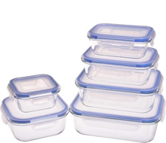 |  |  |  |  |  |  |  |  |  |  | Recipiente x6 Unidades 0.32-0.8-0.37-0.64-1.05 -1.5Lt Tapa
 |  |  |  |  | Bateria 9 Piezas Acero Ring Roja | 249.900 | 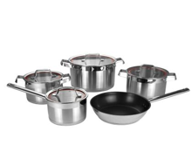 |  |  |  |  |  |  |  |  |  |  |  | Bateria 9 Piezas Acero Ring Roja
 |  |  |  |  | Pinza Acero 30Cm | 14.900 | 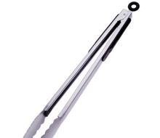 |  |  |  |  |  |  |  |  |  |  |  |  | Pinza Acero 30Cm
 |  |  |  |  | Batería Antiadherente De 5 Piezas Con Tapas De Vidrio | 104.900 | 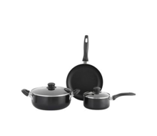 |  |  |  |  |  |  |  |  |  |  |  |  |  | Batería Antiadherente De 5 Piezas Con Tapas De Vidrio
 |  |  |  |  | Colador 16Cm Mango Negro | 19.900 | 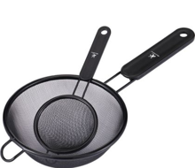 |  |  |  |  |  |  |  |  |  |  |  |  |  |  | Colador 16Cm Mango Negro
 |  |  |  |  | Plancha 27cm Cuadrada Talent | 84.900 | 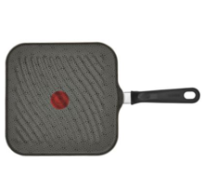 |  |  |  |  |  |  |  |  |  |  |  |  |  |  |  | Plancha 27cm Cuadrada Talent
 |  |  |  |  | Batería 7 piezas IMUSA Talent Antiadherente | 184.900 | 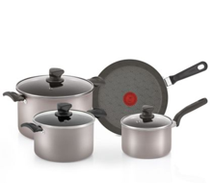 |  |  |  |  |  |  |  |  |  |  |  |  |  |  |  |  | Batería 7 piezas IMUSA Talent Antiadherente
 |  |  |  |  | Parrilla asar arepas | 24.900 | 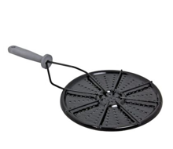 |  |  |  |  |  |  |  |  |  |  |  |  |  |  |  |  |  | Parrilla para Asar
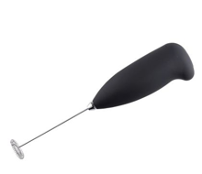
 |  |  |  |  | Espumador De Leche Negro | 16.900 |  |  |  |  |  |  |  |  |  |  |  |  |  |  |  |  |  |  |  | Espumador De Leche Negro
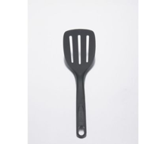
 |  |  |  |  | Espátula Imusa Esencial Negro | 6.900 |  |  |  |  |  |  |  |  |  |  |  |  |  |  |  |  |  |  |  |  | Espátula Imusa Esencial Negro

